상품제안서
유니온 16K 심리스 자동 장우산 | 상품코드: F30927

 |  |  |  |  |  |  | 02-412-0044 | www.easy1.co.kr
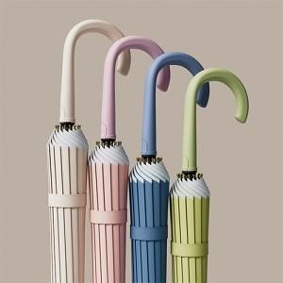

【상세/제작정보】 | <p><span style="background-color: rgb(255, 255, 255); font-family: dotum; font-size: 13px;"><span style="font-size: 24pt;">손잡이는 실크 1도만 가능</span>​</span>​</p>

【인쇄/포장옵션】 | 실크 / OPP(비닐)

【공급단가】 | 수량 | 100~ | 300~ | 500~ | 1,000~ | 3,000~
*VAT별도 | 단가 | 10,800원 | 10,620원 | 10,350원 | 10,160원 | 9,900원

【상품 URL】 | https://dev.easy1.co.kr:443/src/goods_detail.php?gdno=30927

